S型、M型、Q型电机电机综合测试

1.电机装入综合测试台
2.装测试扣板
3.接电源线
DOOYA 作业指导书JS-9-1.248 C/00
适用类型：堵头系列电机 | 制程站别：综合测试 | 人数：1 | 标准工时： | 日期：2017/11/6
作业步骤：

4.按启动开关
1.减速端装入测试台
5.按正转开关
2.用手来回转动，使电机减速端卡进测试台方形槽中
6.测试提升力
★先确认产品电压频率并调整好
★124#砝码加重20%测试
7.按逆转开关
方轴插入测试扣板，测试扣板贴平前盖板
8.测试下行刹车
按表格中的接线顺序进行接线，待插件的接插件治具测试
★电机电源线含接插件，接到综合测试台上的航空插头进行测试
 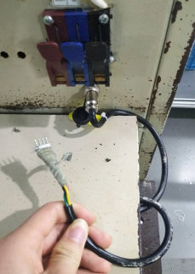 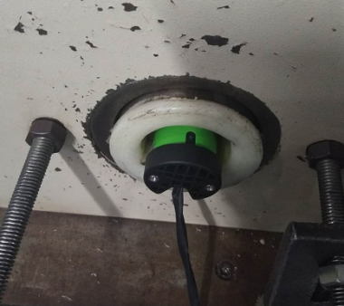 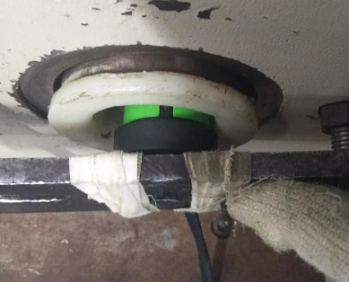

9.取出电机
按下开关测试台启动
按下正转开关，电机上行
电机上行过程测试3次电机上行提升力，砝码要经过计数开关
计数开关
★不要有电机拉不动
★注意不要有反转
按下逆转开关，电机下行
电机下行过程测试3次电机刹车，每次电机运行距离不能小于10cm
计数开关
★不能刹车打滑
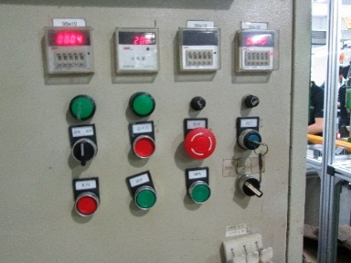 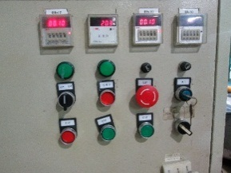

待砝码完全落下，按启动开关，电机停止，取下电源线及扣板

